Raspberry


potencia electrica necesaria
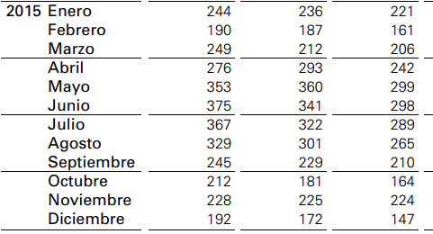
 | voltaje | consumo en mAh | (mAh)*(V)/1000 = (Wh) Watios | total dia
Raspberry | 5 | 350 | 1.75 | 42
arduino | 5 | 46 | 0.23 | 5.52
electro valavula | 12 | 320 | 3.84 | 0.96
reles | 5 | 65 | 0.325 | 0.1
sensor humedad | 5 | 30 | 0.15 | 14.4
sensor solar | 5

total comsumo |  |  |  | 62.96125
bateria 18 Ah | 12 |  | 216

panel solar |  |  | 20 | 149.4

numero de horas de sol año 2015 en Valencia

enero | 221 | 31 | 7.1
febrero | 161 | 28 | 5.8
marzo | 206 | 31 | 6.6
abril | 243 | 30 | 8.1
mayo | 299 | 31 | 9.6
junio | 298 | 30 | 9.9
julio | 289 | 31 | 9.3
agosto | 265 | 31 | 8.5
septiembre | 210 | 30 | 7.0
octubre | 164 | 31 | 5.3
noviembre | 224 | 30 | 7.5
diciembre | 147 | 31 | 4.7
 | 2727 | 365 | 7.5

